1.-3. Woche
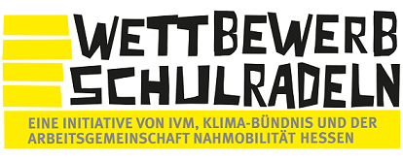

Kilometer-Erfassungsbogen 2022

 |  | vom |  | bis

für alle TeilnehmerInnen, die nicht den Online-Radelkalender nutzen!

 | Name: |  |  | Vorname:

 | Team: |  |  |  | Klasse

 | Anzahl der geradelten Kilometer

 | 1. Woche

 | Tag | Datum | Kilometer | Anmerkung
 | 1
 | 2
 | 3
 | 4
 | 5
 | 6
 | 7
 |  | Summe:

 | 2. Woche

 | Tag | Datum | Kilometer | Anmerkung
 | 8
 | 9
 | 10
 | 11
 | 12
 | 13
 | 14
 |  | Summe:

 | ACHTUNG: Bitte führe dein Radelprotokoll möglichst tagesaktuell. Den Bogen
 | bitte spätestens am Montag, den 4. Juli im Sekretariat oder bei Jörg Navratil abgeben.

 | 3. Woche

 | Tag | Datum | Kilometer | Anmerkung
 | 15
 | 16
 | 17
 | 18
 | 19
 | 20
 | 21
 |  | Summe:

 | ACHTUNG: Bitte führen Sie Ihr Radelprotokoll möglichst tagesaktuell. Den Bogen
 | bitte spätestens am Montag, den 4. Juli im Sekretariat oder bei Jörg Navratil abgeben.

